путь героя
Что нужно сделать?
1. | После того, как выписали все свои значимые события в отдельный док, идем в chat gpt и пишем вот такой промт: Ты копирайтер, тебе нужно преобразить эту биографию в путь героя *тут вставляем путь героя* пропиши каждый этап, основываясь на биографии и периодах жизни. Нам нужна история становления духа, сильной личности, которая прошла и счастье, и предательства, при этом смело идет вперед и помогает людям»
2. | 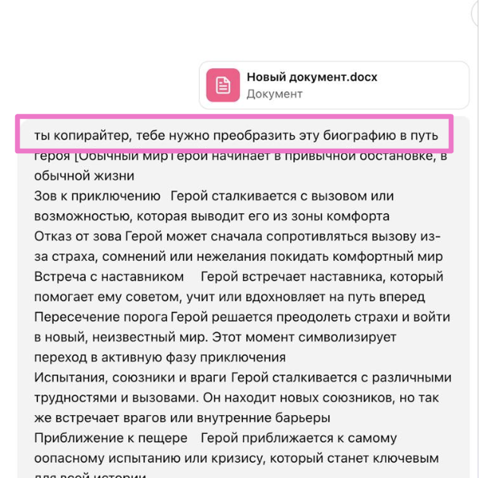 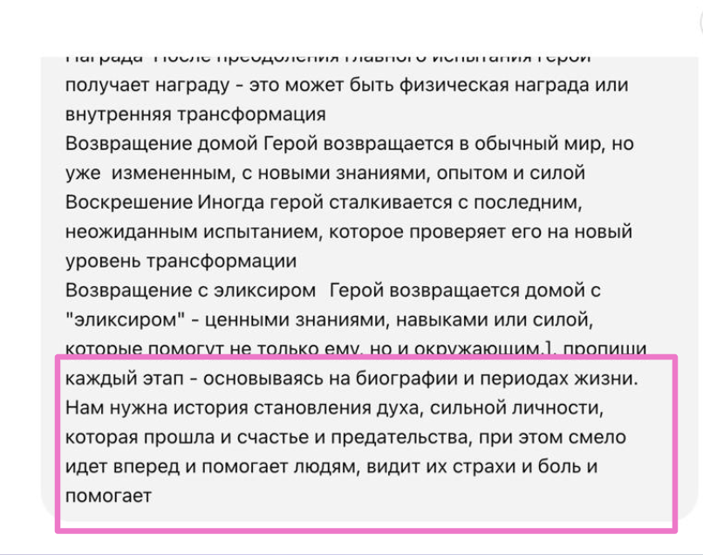 Путь героя копируем из таблички ниже

 | Название | Описание
1 | Обычный мир | Герой начинает в привычной обстановке, в обычной жизни
2 | Зов к приключению | Герой сталкивается с вызовом или возможностью, которая выводит его из зоны комфорта
3 | Отказ от зова | Герой может сначала сопротивляться вызову из-за страха, сомнений или нежелания покидать комфортный мир
4 | Встреча с наставником | Герой встречает наставника, который помогает ему советом, учит или вдохновляет на путь вперед
5 | Пересечение порога | Герой решается преодолеть страхи и войти в новый, неизвестный мир. Этот момент символизирует переход в активную фазу приключения
6 | Испытания, союзники и враги | Герой сталкивается с различными трудностями и вызовами. Он находит новых союзников, но так же встречает врагов или внутренние барьеры
7 | Приближение к пещере | Герой приближается к самому оопасному испытанию или кризису, который станет ключевым для всей истории
8 | Главное испытание | Герой сталкивается с основным вызовом, от исхода которого зависит все. Это точка перелома, где герой может либо победить, либо потерпеть поражение
9 | Награда | После преодоления главного испытания герой получает награду - это может быть физическая награда или внутренняя трансформация
10 | Возвращение домой | Герой возвращается в обычный мир, но уже измененным, с новыми знаниями, опытом и силой
11 | Воскрешение | Иногда герой сталкивается с последним, неожиданным испытанием, которое проверяет его на новый уровень трансформации
12 | Возвращение с эликсиром | Герой возвращается домой с "эликсиром" - ценными знаниями, навыками или силой, которые помогут не только ему, но и окружающим.

